Aires
AA por año de Fabricación. Fuente:SAORE
 | Total País |  | EDENOR+EDESUR |  |  | Total País | EDENOR + EDESUR
1976 | 1 | 1,400 | 1 | 1,400 | kWh INEFICIENTES AÑO | 1,931,828 | 261,907
1978 | 1 | 1,800 | 1 | 1,800 | kWh EFICIENTES AÑO (Clase A) | 1,305,289 | 176,964 | 67.567567568
1980 | 12 | 27,100 | 4 | 4,500 | AHORROS x REEMPLAZO
1984 | 1 | 2,800 | 1 | 2,800 | ENERGÍA GENERADA [kWh] | 751,846 | 101,932
1989 | 4 | 9,500 | 3 | 7,100 | VIVIENDAS PROMEDIO EQUIVALENTES | 253 | 34
1990 | 12 | 24,500 | 7 | 11,900 | GAS EQ. [dam3] | 70 | 9
1995 | 18 | 36,940 | 10 | 16,600 | US$ por GNL | 43,591 | 5,910
1996 | 14 | 24,460 | 6 | 12,200
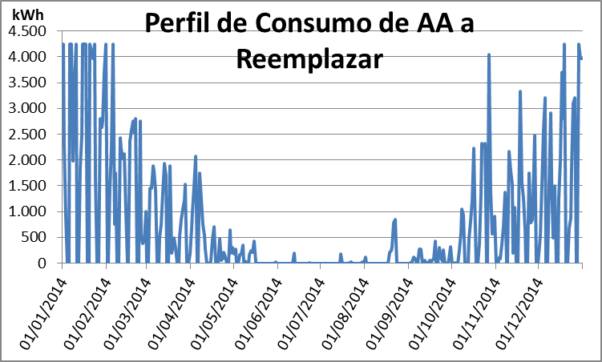
1997 | 6 | 8,680 | - | -
1998 | 31 | 56,040 | 20 | 33,600
1999 | 23 | 42,321 | 13 | 22,150
2000 | 48 | 90,987 | 16 | 30,100
2001 | 9 | 17,600 | 7 | 12,600
2002 | 28 | 51,240 | 12 | 22,700
2003 | 26 | 46,450 | 10 | 18,750
2004 | 29 | 48,032 | 11 | 15,675
2005 | 119 | 224,140 | 27 | 42,230
2006 | 72 | 123,048 | 27 | 49,100
2007 | 30 | 48,631 | 9 | 15,870
2008 | 121 | 205,759 | 68 | 103,506
2009 | 148 | 225,109 | 50 | 87,960
2010 | 316 | 555,117 | 102 | 183,310
2011 | 155 | 258,826 | 47 | 89,960
2012 | 147 | 224,619 | 55 | 89,005
2013 | 44 | 93,500 | 11 | 22,350
2014 | 7 | 13,981 | 5 | 10,281
TOTAL < 2009 | 605 | 1,091,428 | 253 | 424,581
TOTAL | 1,422 | 2,462,580 | 523 | 907,447
% | 42.55 |  | 48.37

Tubos
Tubos relevados según Tipo. Fuente:SAORE |  |  |  |  |  |  |  | Total País | EDENOR + EDESUR
TOTAL PAÍS |  |  |  |  |  |  | AHORROS x REEMPLAZO
RELEVADO |  |  |  | AHORRO |  |  | ENERGÍA GENERADA [kWh] | 589,617 | 105,650
 | Cantidad | Potencia [W] | [W/Tubo] |  |  |  | VIVIENDAS PROMEDIO EQUIVALENTES | 199 | 36
Tubos T10 | 17,036 | 629,882 | 37 | 614,893 | 14,989 | 2% | GAS EQ. [dam3] | 55 | 10
Tubos T12 | 28,456 | 1,183,236 | 42 | 1,027,084 | 156,152 | 13% | US$ por GNL | 34,185 | 6,125
TOTAL PAÍS
Tubos T5 | 3,659 | 108,974 | 30 | 108,974
Tubos T8 | 146,253 | 5,278,818 | 36 | 5,278,818
 | 195,404 | 7,200,910 |  | 7,029,768 | 171,142 | 2%
 |  |  |  |  | 491 | MWh-año

EDENOR + EDESUR
RELEVADO |  |  |  | AHORRO
 | Cantidad | Potencia [W] | [W/Tubo]
Tubos T10 | 4,844 | 137,251 | 28 | 179,749
Tubos T12 | 4,077 | 181,953 | 45 | 151,287 | 30,666 | 17%
Tubos T5 | 2,015 | 51,118 | 25 | 51,118
Tubos T8 | 32,364 | 1,200,946 | 37 | 1,200,946
 | 43,300 | 1,571,268 |  | 1,583,100 | 30,666 | 2%
 |  |  |  |  | 88 | MWh-año
EDENOR+EDESUR

Calles Internas
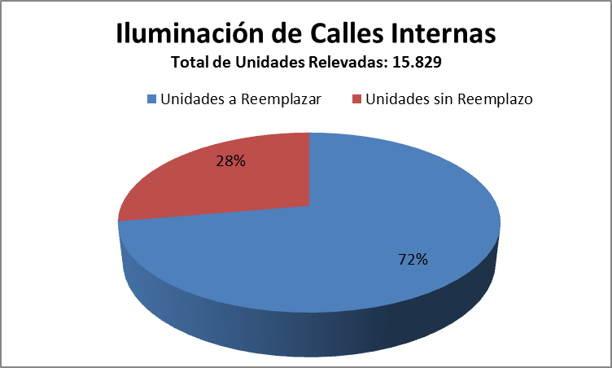
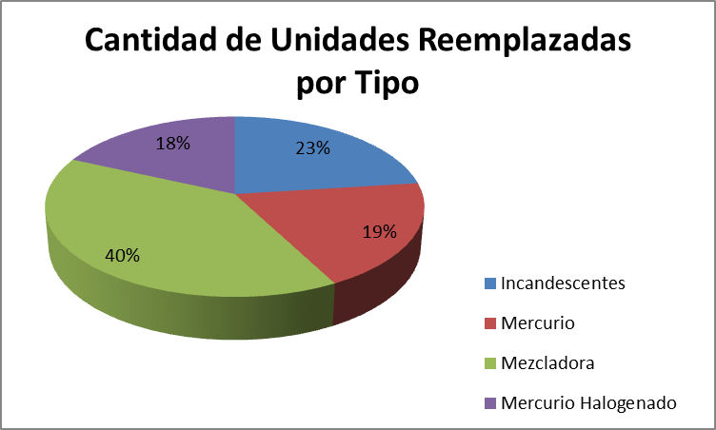
•GENDARMERÍA, PREFECTURA, EJÉRCITO, FUERZA AÉREA, ARMADA | AHORROS x REEMPLAZO
PROYECTO: Reemplazo de elementos de Iluminación en Calles Internas | ENERGÍA GENERADA [kWh] | 7,546,583
 | VIVIENDAS PROMEDIO EQUIVALENTES | 2,542
Total de Unidades Relevadas: 15.829 | GAS EQ. [dam3] | 698
Total de Unidades a Reemplazar: 11.438 | US$ por GNL | 437,536

